Sheet1
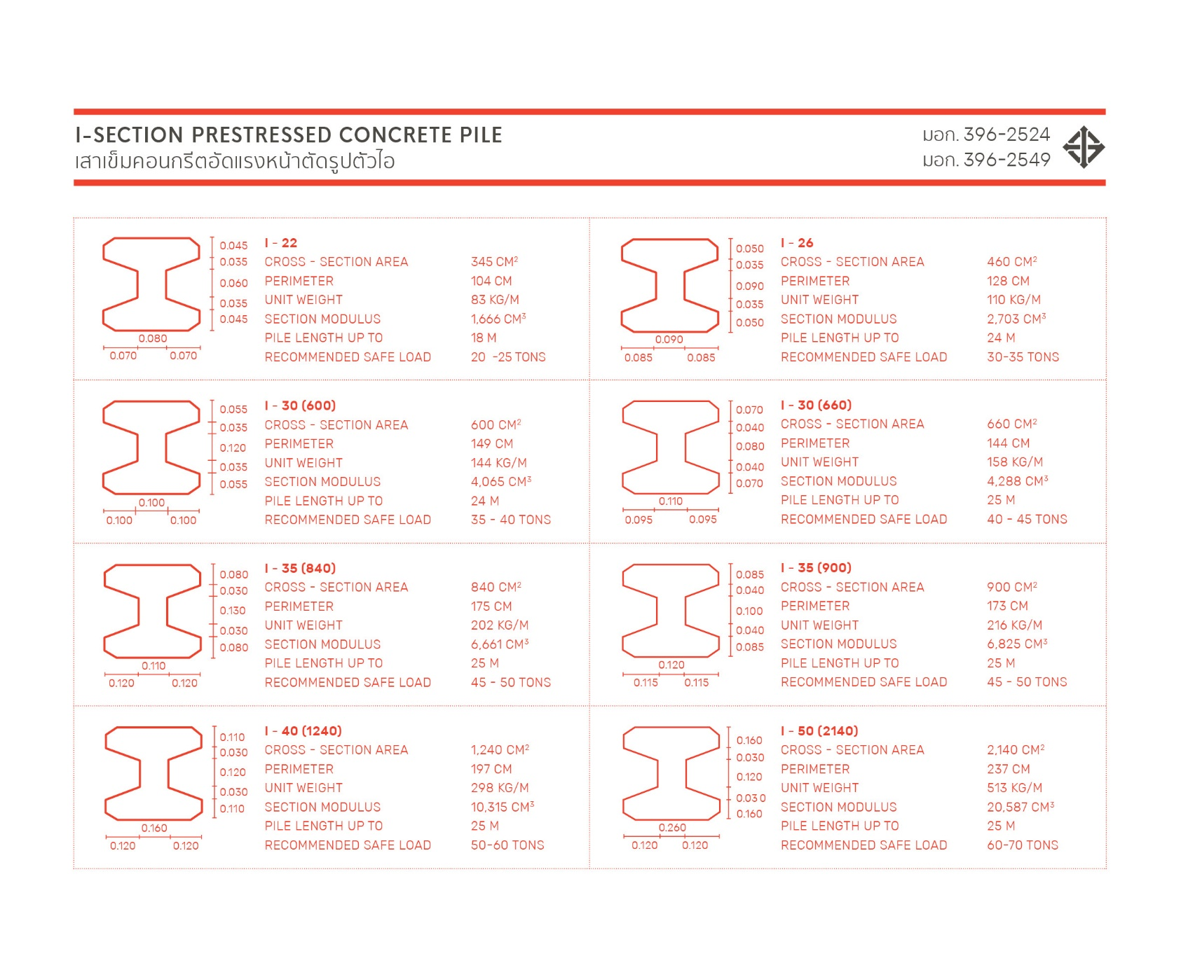
Project : | . |  |  |  |  |  |  |  |  | Engineer : |  | .
Owner : | . |  |  |  |  |  |  |  |  | License : |  | .
Location : | . |  |  |  |  |  |  |  |  | By:Preecha Bumrung |  | .

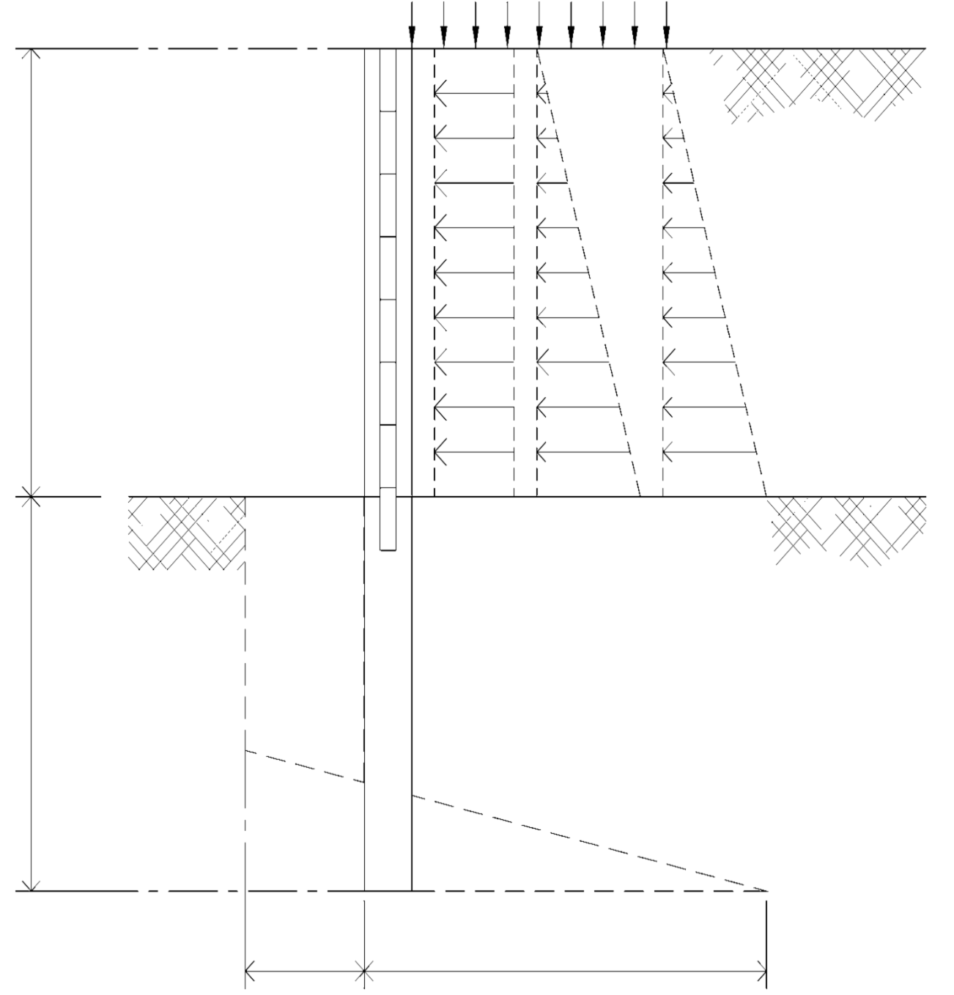
$$P1$$
$$P2$$
$$P3$$
$$A$$
$$B$$
$$C$$
ออกแบบรั้วกำแพงกันดินเสาเข็มเดี่ยว |  |  |  |  |  |  |  |  |  | Surcharge = | 500 | kg/m2

$$ϒ′=$$
$fs =$0.5f_{y}
Concrete fc' |  | 173 ksc
Steel fy |  | 3000 ksc |  |  |  |  |  |  |  |  |  |  |  | 1900 | kg/m3
 |  | 1500 |  |  |  |  |  |  |  |  |  |  | Ø = | 30
$fc$=0.375 fc'
 |  | 65 |  |  |  |  |  |  |  |  |  |  | Ka = | 0.333
Es |  | 2040000 ksc |  |  | H=2.50 m. |  |  |  |  |  |  |  | b = | 1.5 | m.
Ec |  | 198609 ksc |  |  |  |  |  |  |  |  |  |  |  |  | R=6718.75kg.
$$n=\frac{E_{s}}{E_{c}}$$
$$k=\frac{1}{1+\frac{fs}{n fc}}$$
 |  | 10.27 |  |  |  |  |  |  |  |  |  |  |  | 0.87m.
 |  | 0.308
$$j=1−\frac{k}{3}$$
 |  | 0.897
$R=\frac{1}{2}f$_{c} k j
 |  | 8.982 ksc
$$ϒ′=$$
 |  |  |  |  |  |  |  |  |  |  |  |  |  | 1900 | kg/m3
 |  |  |  |  |  |  |  |  |  |  |  |  | Ø = | 0
 |  |  |  |  | D=4.89m. |  |  |  |  |  |  |  | Ka = | 1.000
 |  |  |  |  |  |  |  |  |  |  |  |  | C = | 2500 | kg/m2

 |  |  |  |  |  |  | 5118.75 |  |  |  | 15881.25

1 |  | (H) คามสูงกำแพง = | 2.50 | m. | (C) = | 2500 | kg/m2 | 3
 |  | (b) ระยะห่างเสาเข็ม = | 1.50 | m. |  |  |  | Mmax | = | (R*((H/3)+(R/Pa)))-((4C-Pa)*(R/Pa)^2/2)
 |  | (Ø) มุมเสียดทานของดิน = | 30 |  |  |  |  |  | = | 10008.387826 | kg/m.
K$a=\frac{1−sinФ}{1+sinФ}$
(Ka) ค่าสัมประสิทธิ์ มีผลกับความฝืดระหว่างเม็ดดิน |  |  |  |  |  | 0.33 |  | Vmax | = | Max(Pa,R) | = | 6718.75
(Surcharge) น้ำหนักกดทับ |  |  |  |  |  | 500 | kg/m2 | S. modulus | = | Mmax/fc' | = | 2859.54 | cm.3
$$ϒ ′$$
นน.ดิน |  |  |  |  |  | 1900 | kg/m3 | ใช้เสาเข็มรูปตัว I-0.35x0.35x12.00 m. |  |  |  | Section. modulus = 6825 cm.3 |  |  | >2859.54 OK
$$ϒw$$
นน.น้ำ |  |  |  |  |  | 1000 | kg/m3
$$=Ka x Surcharge x b$$
(P1) = แรงกดทับที่ผิวดินกระจายสม่ำเสมอ |  |  |  |  |  | 166.67 | kg/m2 | 4.1 |  | Design Concrete Wall |  | 4.2
$P2=Ka$Υ' H
(P2) = ความดันจากดินกระจายเป็นรูปสามเหลี่ยม |  |  |  |  |  | 750.00 | kg/m2 | Pa | = | P1+P2+P3 |  |  | เหล็กเสริม = | 9 | mm.
$P3=$Υ_{w} H
(P3) = ความดันน้ำกระจายเป็นรูปสามเหลี่ยม |  |  |  |  |  | 2500.00 | kg/m2 |  | = | 3416.67 | kg/m.2 |  | (D) ความหนาผนัง = | 10
(R1) = P1xHxb |  |  |  |  |  | 625.00 | kg. | W | = | 3416.67 | kg/m. |  | As min= 0.0025bD = | 2.50 | cm2/m.
$$M=\frac{WL2}{8}$$
(R2) = 1/2xP2xHxb |  |  |  |  |  | 1406.25 | kg. |  | = | 766.87 | kg/m. |  |  | 0.25 | m.
(R3) = 1/2xP3xHxb |  |  |  |  |  | 4687.50 | kg. | แผ่นหนา | = | 10 | cm. |  | Asv USE | 9 mm. | @ 0.25 m.
(Pa-) =(P1+P2xP3)b |  |  |  |  |  | 5125.00 | kg/m. | เหล็กเสริม |  | 12 | mm.
(bc) หน้าสัมผัสเสาเข็ม (เลือกเสาเข็ม I-035x0.35) |  |  |  |  |  | 0.35 | m. | d = |  | 7 | cm.
$As=\frac{M}{Fsjd}$ =
(4Ca-Pa-) = |  |  |  |  |  | 5118.75 | kg/m. |  | = | 8.14 | cm2/m.
$$s=\frac{As1}{As}$$
(4Ca+Pa-) = |  |  |  |  |  | 15881.25 | kg/m. |  | = | 0.14 | m.
R= R1+R2+R3 |  |  |  |  |  | 6718.75 | kg. | Ash USE |  | 12 mm. | @ 0.10 m.
$\text{4}\text{Ca}\text{+}\text{Pa}\text{−}\text{)}\text{D}\text{2 }\text{− (2}\text{R}\text{.}\text{D}\text{) −}\left( \frac{R(12CY−+R}{2C+Pa−}\right)$ = 0
2 |  |  |  |  |  |  |  | 5
$$\left(R1 \frac{H}{2}\right)+\left(R2 \frac{H}{3}\right)+\left(R3 \frac{H}{3}\right)$$
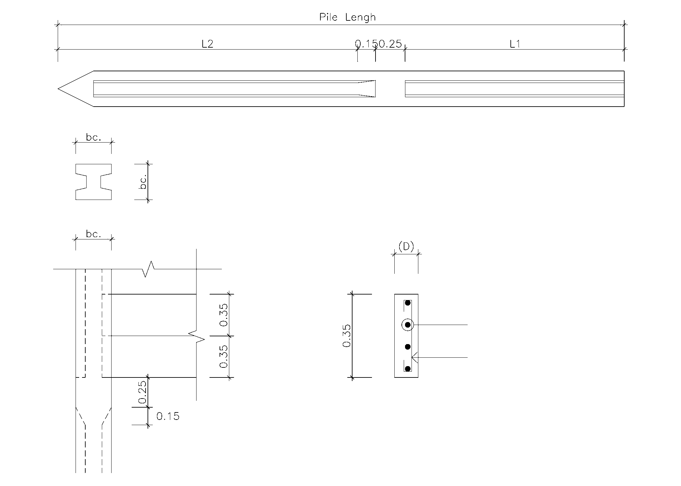
∑ MB = 0 |  |  | RY- | =
$$\text{4}\text{Ca}\text{+}\text{Pa}\text{−}\text{)}\text{D}\text{2}$$
 |  |  |  | = |  | 5859.38
$$\left( \frac{R(12CY−+R}{2c+Pa}\right)$$
 |  |  | 6718.75Y | = |  | 5859.38
 |  |  | Y- | = |  | 0.87 | m. |  |  |  |  | ใช้เสาเข็มรูปตัว I-0.35x0.35x12.00 m.
$\text{4}\text{Ca}−\text{Pa}\text{−}\text{)}\text{D}\text{2 }\text{− (2}\text{R}\text{.}\text{D}\text{) −}\left( \frac{R(12CY−+R}{2C+Pa−}\right)$ = 0
$${ax}^{2}+ bx+c = 0$$
 |  |  | 5118.75D^2 - 13437.5D -21819.5408950617 = 0
 |  |  | a | = | 5118.75
 |  |  | b | = | -13437.50 |  |  |  |  |  |  |  | DB | 12 mm. | @ 0.10 m.
 |  |  | c | = | -21819.54 |  |  |  |  |  |  |  | RB | 9 mm. | @ 0.25 m.
$$x=\frac{−b±\sqrt{b^{2}−4ac}}{2a}$$
 |  |  | D | = | -1.13 | -1.47
 |  |  |  | = | 3.76 | 4.89
 |  |  | L | = | 7.39 | Used Pile 8.00 m.

